表紙
©SOFTOM

セミナー資料

この資料はソフトム株式会社が作成したものです。
無断転載はご遠慮いただきますようお願い申し上げます。

基礎-SUM,COUNTIF
©SOFTOM
数値を合計する関数
条件を満たすセルを数える関数
Excel関数の基礎
- SUM
- COUNTIF

■ 関数の書式

 | ＝関数名（引数1 , 引数2 ,… , 引数n）

引数とは：関数が計算するのに必要な情報（数値や文字列等）

※Excelでは関数入力時に、引数のヒント が表示される

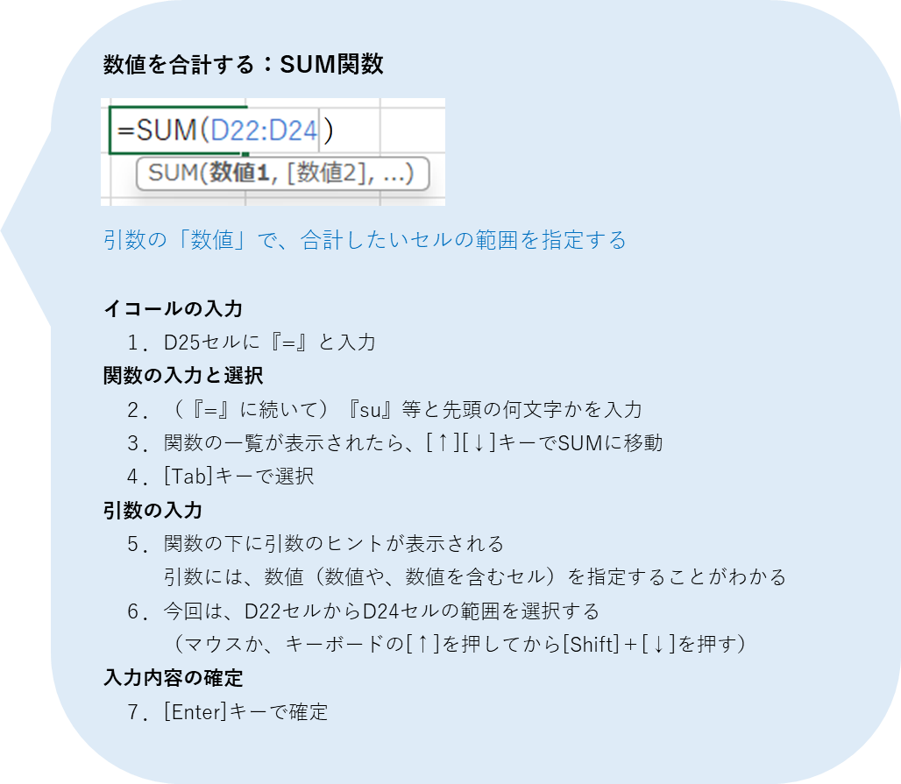
● SUM関数で エネルギーの合計を求めよう
間食記録表
日付 | 食品名 | エネルギー(kcal)
2023-01-01 | クッキー ２枚 | 95
 | ヨーグルト １個 | 50
 | ジュース コップ1杯 | 90
合計

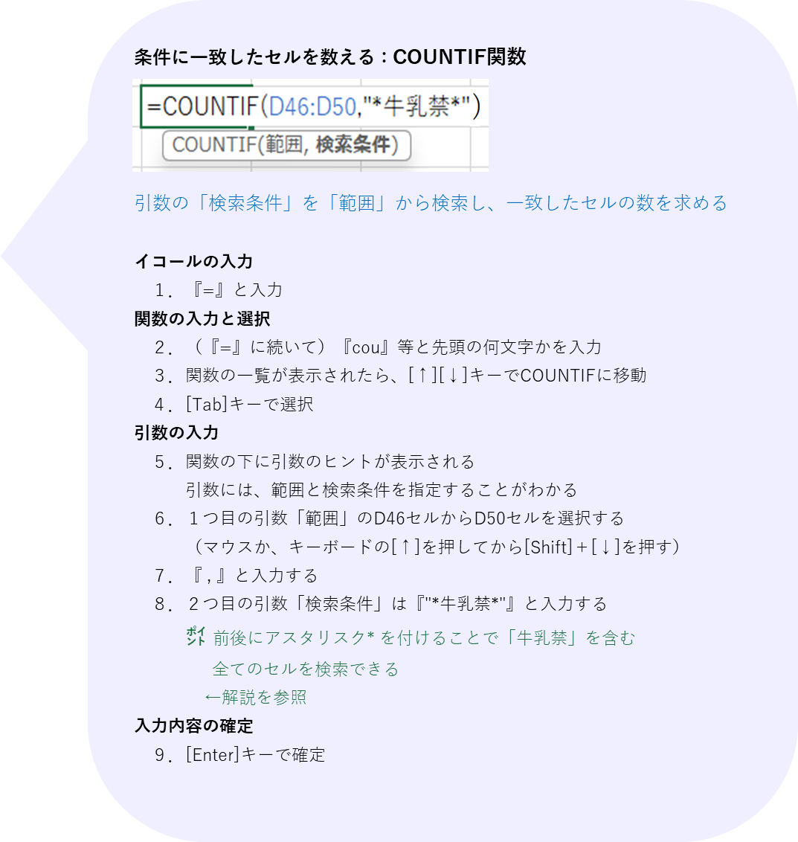
● COUNTIF関数で 禁食の人数を求めよう
禁食一覧表
№ | 氏名 | 禁食
1 | 田中 春子 | 麺禁、牛乳禁、肉禁
2 | 佐藤 太郎 | 納豆禁
3 | 高橋 秋子 | 牛乳禁
4 | 中村 次郎 | 牛乳禁、納豆禁
5 | 鈴木 夏子 | オレンジ禁
牛乳禁の人数

☝㌽ ワイルドカード
ワイルドカードとは、あいまいな条件を指定する際に使用する
代替文字のこと
※半角で使用する

１．*（アスタリスク）
・0文字以上の任意の文字列を表す
・文字列の前後や中間に付ける
例）
➀ 牛乳禁*→「牛乳禁」や「牛乳禁、○○」に一致
 | （牛乳禁で始まる文字列）
➁ *牛乳禁→「牛乳禁」や「○○、牛乳禁」に一致
（牛乳禁で終わる文字列）
③*牛乳禁*→「牛乳禁」や「○○、牛乳禁、○○」等に一致
（牛乳禁を含む文字列）

２．?（クエスチョン）
・任意の1文字を表す
・文字列の前後や中間に付ける
例）
➀ 123??→「12345」「123AB」等に一致
 | （123の後に任意の2文字が続く文字列）
➁ 12??5→「12345」「12AB5」等に一致
 | （12と5の間に任意の2文字が続く文字列）

➀条件
©SOFTOM
１つの条件（論理式）で処理を分ける関数
複数の条件（論理式）で処理を分ける関数 ※Excel2019以降で使用可
➀ 条件で処理を分ける関数
- IF
- IFS
複数の条件（値）で処理を分ける関数 ※Excel2019以降で使用可
- SWITCH

賞のセルに、いずれかの関数を使って
・順位１なら「金メダル」
・順位２なら「銀メダル」
・順位３なら「銅メダル」
・順位４以降なら「参加賞」
と表示する
■ IF、IFS、SWITCH関数の違い
 |  |  |  |  |  | ◆IF関数 [書式] =IF( 論理式 , 値が真の場合 , 値が偽の場合 ) | ◆IFS関数 [書式] =IFS( 論理式1 , 値が真の場合1 , 論理式2 , 値が真の場合2 … )
 |  |  |  |  |  | ２つ以上の条件（論理式）がある場合、IF関数の中にIF関数を入れる | １つの関数で、条件（論理式）を127個まで指定できる
 |  |  |  |  |  |  | 「それ以外」（いずれの論理式にも当てはまらない場合）は、最後の論理式で「TRUE」を指定する
=IF(A19=1,"金メダル",IF(A19=2,"銀メダル",IF(A19=3,"銅メダル","参加賞")))
=IFS(A19=1,"金メダル",A19=2,"銀メダル",A19=3,"銅メダル",TRUE,"参加賞")
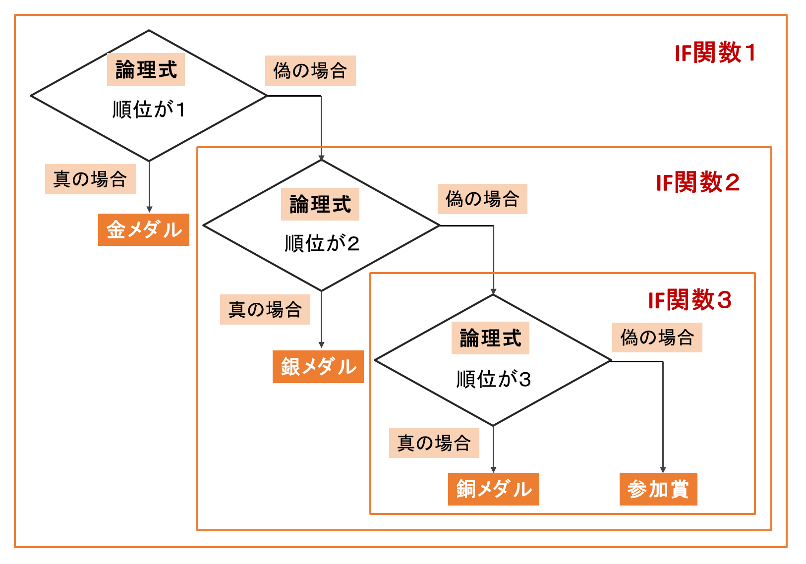
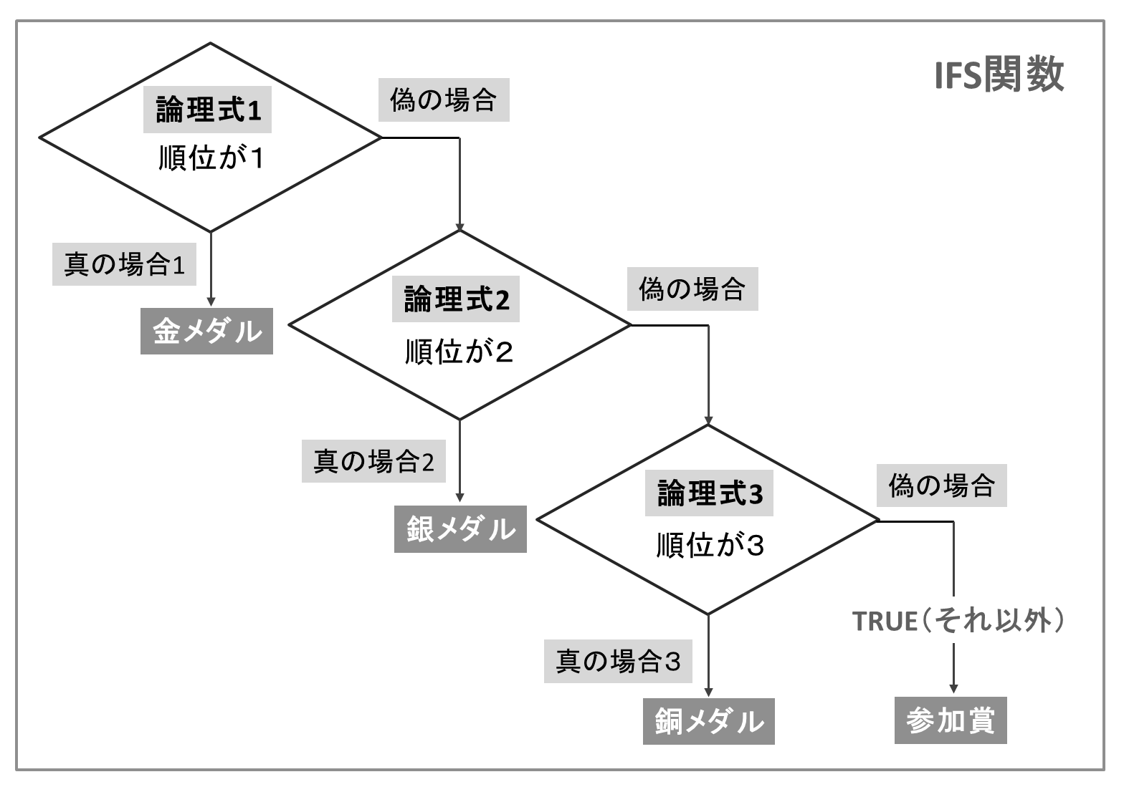

BeFore
After（関数）
料理選手権 順位
順位 | 氏名 |  | 賞
4 | 山本 次郎
2 | 渡辺 秋子
1 | 小林 春子
5 | 中村 一郎
3 | 加藤 四郎

 | ☝ポイント
 | ・複数条件の場合、IF関数では多重構造になるが
 | IFS関数を使えば１つの関数でシンプルな構造になる
 | ・IF関数・IFS関数は、論理式（＝や＜＞で表す式）で
 | 大小の比較ができる
 | ・大小の比較をする場合、条件が厳しい方から記載する |  |  |  |  | ◆SWITCH関数 [書式] =SWITCH( 式 , 値1 , 結果1 , 値2 , 結果2 … )
 | 例）BMIの判定式 |  |  |  |  | １つの関数で、条件（値）を126個まで指定できる
 | ○ =IFS（A1>=25,"肥満",A1>=18.5,"普通体重",TRUE,”低体重”） |  |  |  |  | どの値にも一致しない結果は、引数の最後で指定する
=SWITCH(A19,1,"金メダル",2,"銀メダル",3,"銅メダル","参加賞")
 | × =IFS（A1>=18.5,"普通体重",A1>=25,"肥満",TRUE,”低体重”）
 |  | ↑25以上でも普通体重と表示されてしまう
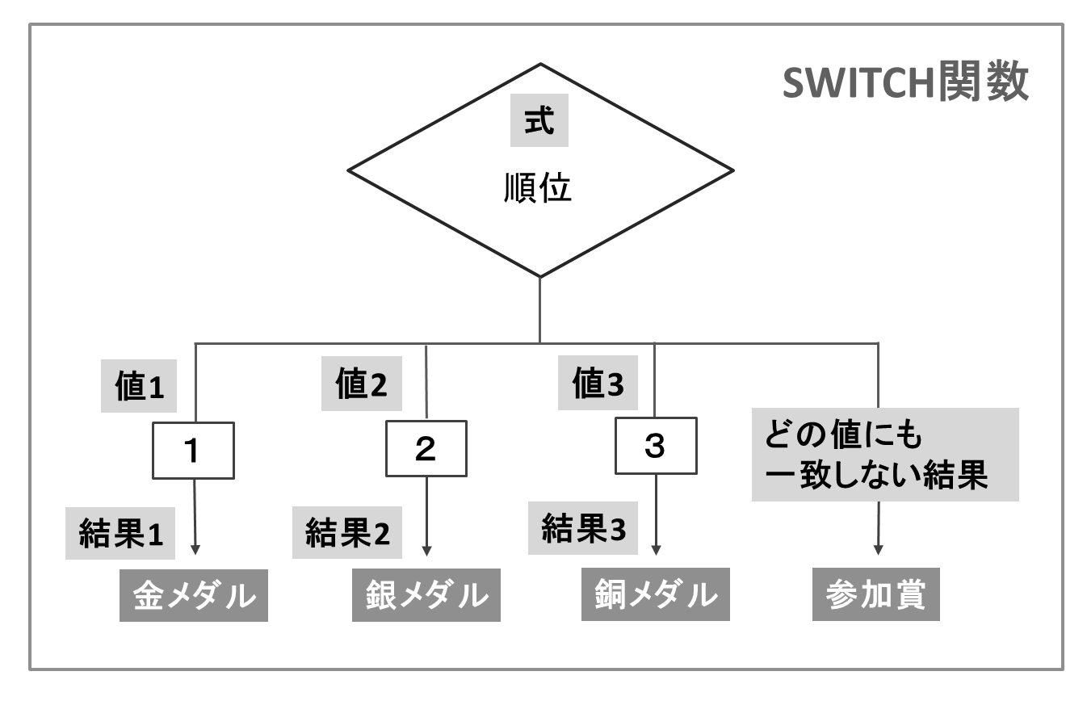
 | ・SWITCH関数では大小の比較ができないため、完全一致する値のみ
 | 指定する

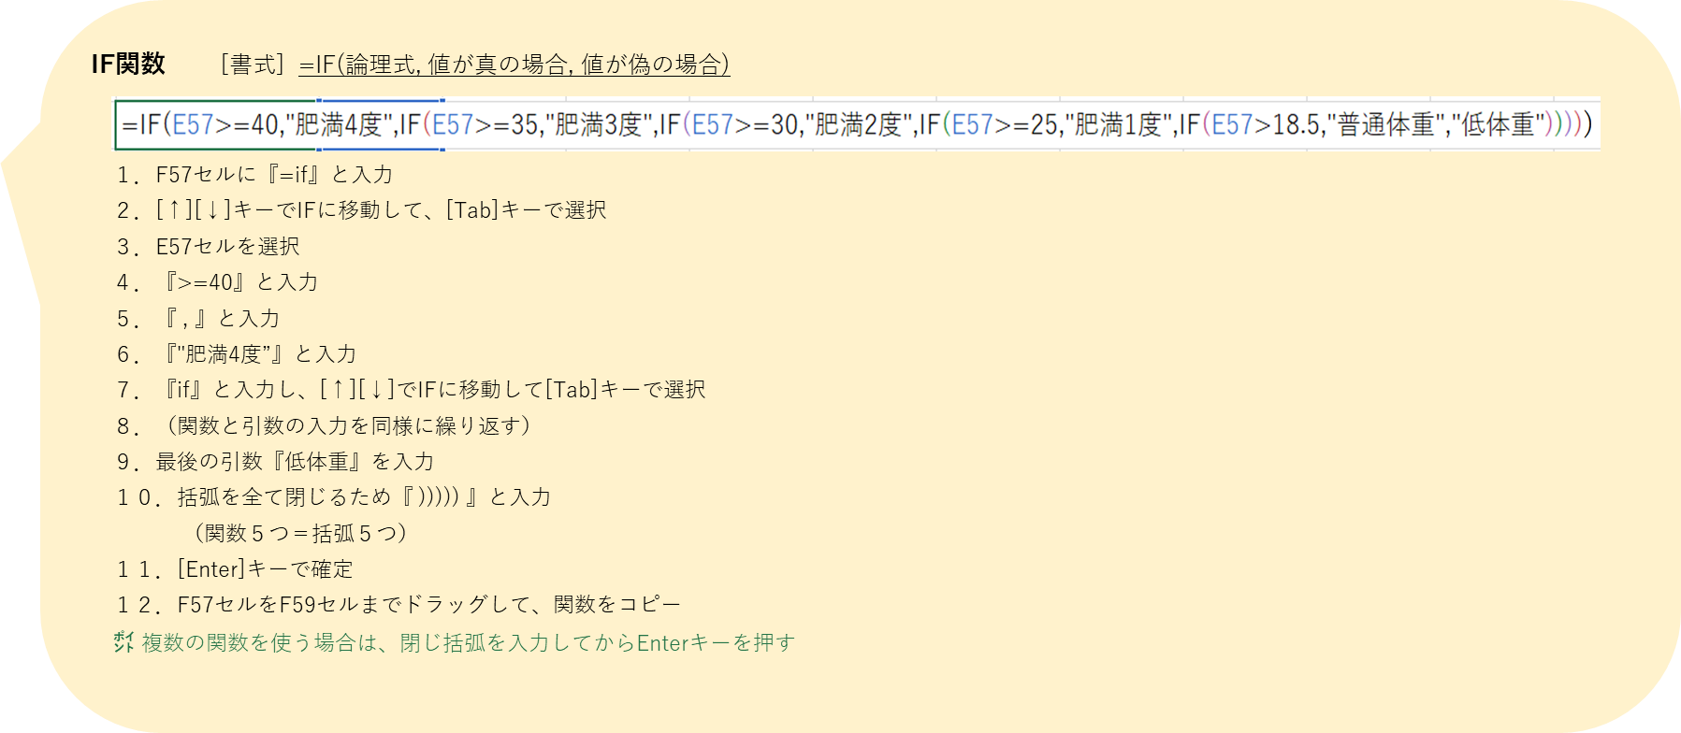
● IF関数で、肥満度を判定する
肥満判定表
氏名 |  | 身長(cm) | 体重(kg) | BMI(kg/m2) | 判定
田中 次郎 |  | 169.1 | 80.5 | 28.2 | 肥満1度
鈴木 花子 |  | 154.2 | 85.7 | 36.0
佐藤 冬子 |  | 158.7 | 57.6 | 22.9

 | 肥満度分類
 | BMI(kg/m2) |  | 判定
 | BMI＜18.5 |  | 低体重
 | 18.5≦BMI＜25 |  | 普通体重
 | 25≦BMI＜30 |  | 肥満（1度）
 | 30≦BMI＜35 |  | 肥満（2度）
 | 35≦BMI＜40 |  | 肥満（3度）
 | 40≦BMI |  | 肥満（4度）
 | 日本肥満学会『肥満症診療ガイドライン2022』より

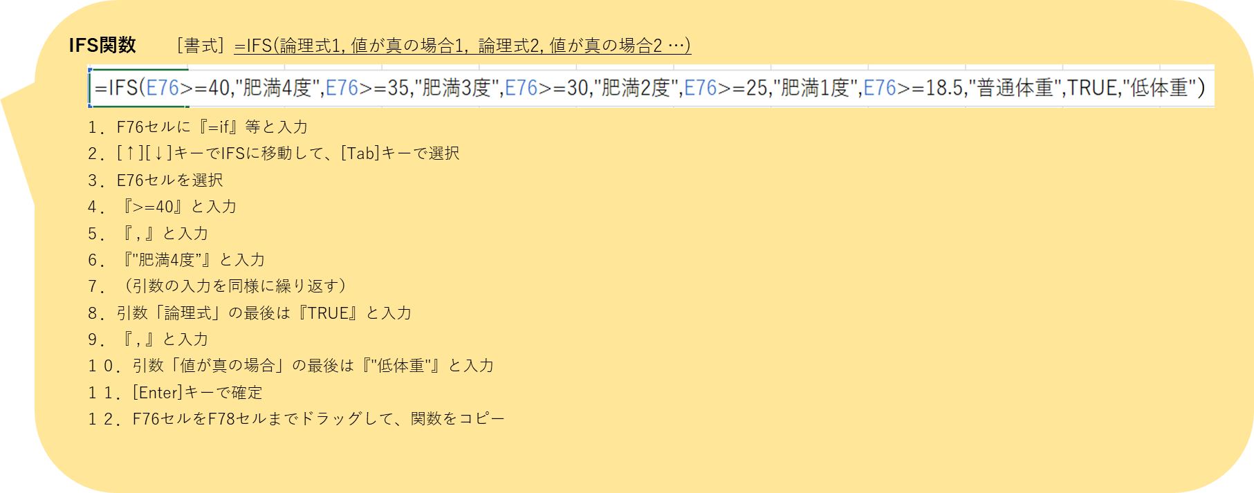
● IFS関数で、肥満度を判定する
肥満判定表
氏名 |  | 身長(cm) | 体重(kg) | BMI(kg/m2) | 判定
田中 次郎 |  | 169.1 | 80.5 | 28.2 | 肥満1度
鈴木 花子 |  | 154.2 | 85.7 | 36.0
佐藤 冬子 |  | 158.7 | 57.6 | 22.9

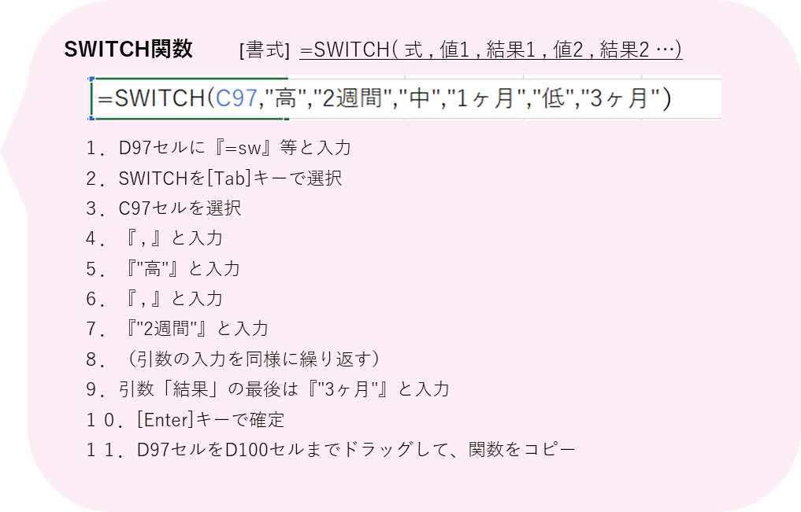
● SWITCH関数で、リスク別のモニタリング間隔を表示する
※高リスク者は2週間、中リスク者は1ヶ月、低リスク者は3ヶ月毎に
モニタリングを行う場合
栄養ケア・マネジメント モニタリング間隔一覧
氏名 |  | リスク | モニタリング間隔
田中 次郎 |  | 中 | 1ヶ月
鈴木 花子 |  | 低
佐藤 冬子 |  | 高
鈴木 三郎 |  | 中

➁エラー処理
©SOFTOM
エラーの場合に別の値を表示する関数
➁ エラーの処理をする関数
- IFERROR

■Excelのエラー一覧
エラー表示 | 原因 ※下記の「数式」は関数も含みます |  |  | 対応方法
#VALUE! | 参照したセルの値では計算できないか、数式に問題がある |  |  | ・原因の箇所を修正してエラーを消す ・エラーを許容する場合は、IFERROR関数で見栄えを整える -対応１：エラーを表示させない場合は、空白（""）で置き換える -対応２：「ー」等、他の表示に置き換える
#NUM! | 数式に無効な数値が含まれている
#N/A | 数式で参照の対象が見つからない
#NULL! | セル範囲に共通部分が無いか、セル指定の記号が正しくない
#DIV/0! | 「0」で割り算をしている
#REF! | 数式で参照するセルが無効になっている
#NAME? | 数式名に入力ミスがある |  |  | 数式名を修正する
###### | セルの幅が、セルの全ての内容を表示するのに十分でない |  |  | セルの幅を広げる、数値の桁数を減らす

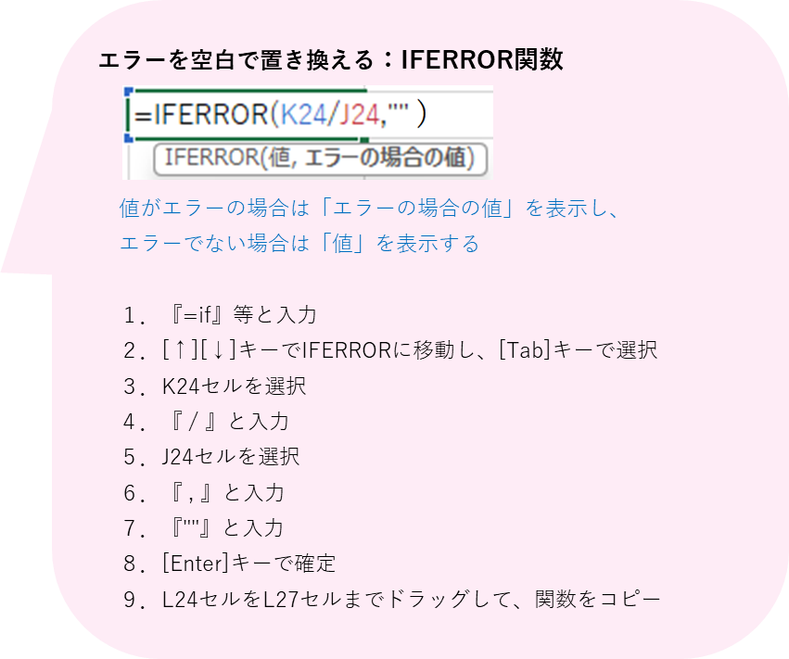
●エラーを非表示にするには？
「#DIV/0!」が表示される
【原因】先月の単価が 空白（ゼロ）の状態で
割り算をしている
エラー表示 |  |  |  |  | 対応方法
 |  |  |  |  | エラーを空白にする

先月発注しなかった野菜は
単価を入力しない
エラーが出て栄えが良くない
野菜の価格比較表 |  |  |  |  | 野菜の価格比較表
食品名 | 先月の単価 | 今月の単価 | 前月比 |  | 食品名 | 先月の単価 | 今月の単価 | 前月比
トマト |  | 1,304 | #DIV/0! |  | トマト |  | 1,304
ねぎ | 931 | 1,014 | 109% |  | ねぎ | 931 | 1,014
大根 |  | 263 | #DIV/0! |  | 大根 |  | 263
キャベツ | 311 | 391 | 126% |  | キャベツ | 311 | 391

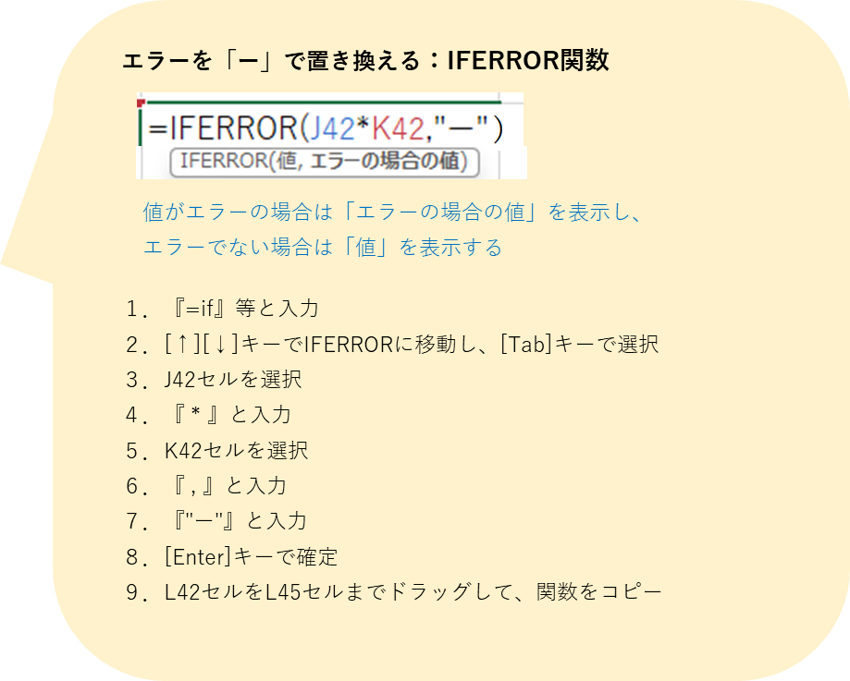
「#VALUE!」が表示される
【原因】数値ではなく「発注無し」の文字列で
掛け算をしている
●エラーを別の表記にするには？
 |  |  |  |  | 対応方法
エラー表示 |  |  |  |  | エラーの場合は「ー」と表示する

「発注無し」は記載したい
小計にはエラーではなく
データが無いことを示したい
発注一覧表 |  |  |  |  | 発注一覧表
商品名 | 単価 | 数量 | 小計（単価×数量） |  | 商品名 | 単価 | 数量 | 小計（単価×数量）
醤油 10ℓ | 2,850 | 発注無し | #VALUE! |  | 醤油 10ℓ | 2,850 | 発注無し
上白糖 1kg | 450 | 5 | 2,250 |  | 上白糖 1kg | 450 | 5
料理酒 1.8ℓ | 980 | 発注無し | #VALUE! |  | 料理酒 1.8ℓ | 980 | 発注無し
本みりん 1.8ℓ | 910 | 3 | 2,730 |  | 本みりん 1.8ℓ | 910 | 3
 |  | 合計 | #VALUE! |  |  |  | 合計 | 0

③日付・時刻
©SOFTOM
「年」「月」「日」の数値から、日付のデータを作成する関数
基準となる日付から、指定した月数だけ前または後ろの日付を求める関数
③ 日付・時刻を扱う関数
- DATE
- EDATE
2 つの日付の間の日数、月数、または年数を求める関数
- DATEDIF
現在の日付を表示する関数
- TODAY
現在の日付と時刻を表示する関数
- NOW

■ Excelで「日付」はどのように扱われる？
Excelの内部では、日付は「シリアル値」として扱われる

シリアル値とは？
1900年1月1日を1として1日ごとに１ずつ増やし、計算に用いる数値
例）1900年１月10日：シリアル値＝10
2025年4月1日：シリアル値＝45748
スラッシュが無いと数値データになる
例）202541：数値の「二十万二千五百四十一 」
【日付データ（Excel内部ではシリアル値）の作成方法】
１．スラッシュを使って日付を入力する
「年/月/日」または「月/日」とセルに入力
45748
 |  |  |  | Excel内部ではシリアル値が生成される

45748 ←「年」が無い場合は、現在の年とみなす（例：2025/4/1）

=DATE（2025,4,1）
２．関数を使う（DATE、TODAY、NOW等）
例）DATE関数で「年」「月」「日」の３つの数値から
2025年4月1日の日付データを作成
 |  |  |  |  |  | Excel内部ではシリアル値が生成される
45748

■日付・曜日の表示形式
表示形式は「セルの書式設定」で設定する

【セルの書式設定 の開き方】
・方法１：セルで右クリック→「セルの書式設定」をクリック
・方法２：[Ctrl]キーと[１]を押す

【設定方法】
・方法➀：分類「日付」で設定 |  |  |  |  |  | ・方法➁：分類「ユーザー定義」で設定
分類の「日付」をクリックし、種類から表示したい形式を選択 |  |  |  |  |  | 分類の「ユーザー定義」をクリックし、種類のボックスに表示形式を入力
表示形式の例 ）
2025/4/1 と表示したい場合
yyyy/m/d と入力
4/1 (火)と表示したい場合
m/d(aaa) と入力
→「OK」をクリック |  |  |  |  |  | →[OK]をクリック |  |  |  |  |  | 日付・曜日の表示形式
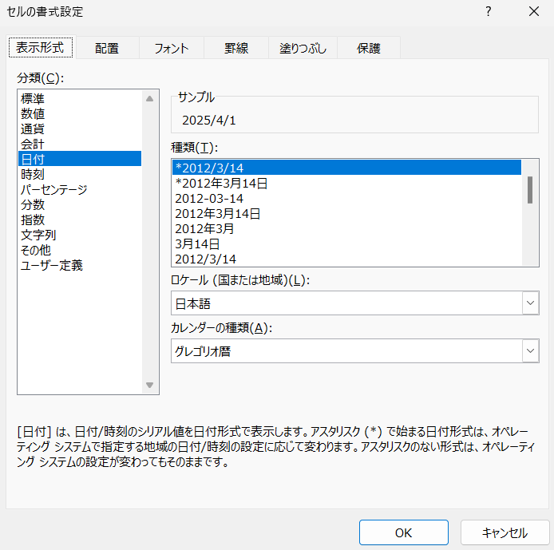
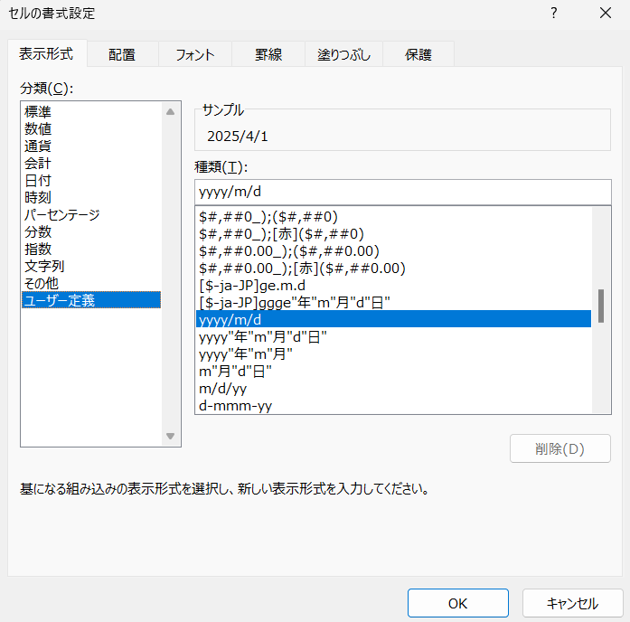
 |  |  |  |  |  |  |  |  |  |  |  | 項目 | 表示形式 | セルの表示
 |  |  |  |  |  |  |  |  |  |  |  | 西暦 | yyyy | 2025
 |  |  |  |  |  |  |  |  |  |  |  |  | yy | 25
 |  |  |  |  |  |  |  |  |  |  |  | 年号 | ggg | 令和
 |  |  |  |  |  |  |  |  |  |  |  |  | gg | 令
 |  |  |  |  |  |  |  |  |  |  |  |  | g | R
 |  |  |  |  |  |  |  |  |  |  |  | 和暦 | ee | 07
 |  |  |  |  |  |  |  |  |  |  |  |  | e | 7
希望の表示形式が一覧に無い場合は
方法➁の「ユーザー定義」で設定する
 |  |  |  |  |  |  |  |  |  |  |  | 月 | mm | 04
 |  |  |  |  |  |  |  |  |  |  |  |  | m | 4
文字列の「年」「月」「日」は『 ” 』で囲って入力する
例）令和7年4月1日と表示したい場合
ggge"年"m"月"d"日" と入力
 |  |  |  |  |  |  |  |  |  |  |  | 日 | dd | 01
 |  |  |  |  |  |  |  |  |  |  |  |  | d | 1
 |  |  |  |  |  |  |  |  |  |  |  | 曜日 | aaaa | 火曜日
 |  |  |  |  |  |  |  |  |  |  |  |  | aaa | 火

● 曜日を年月日に合わせて自動で表示する
シフト表
厨房シフト表 |  | 2025 | 年 | 4 | 月
氏名 | 担当

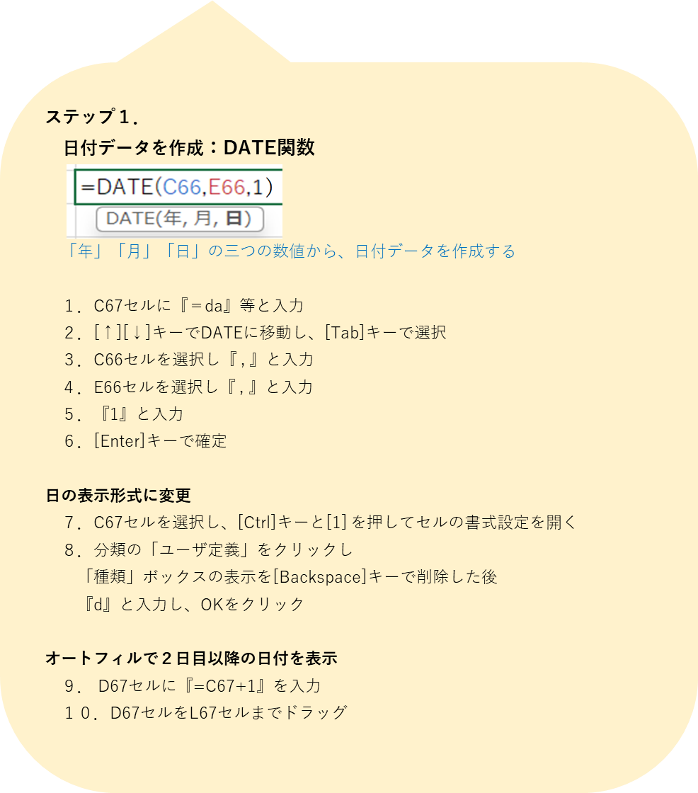
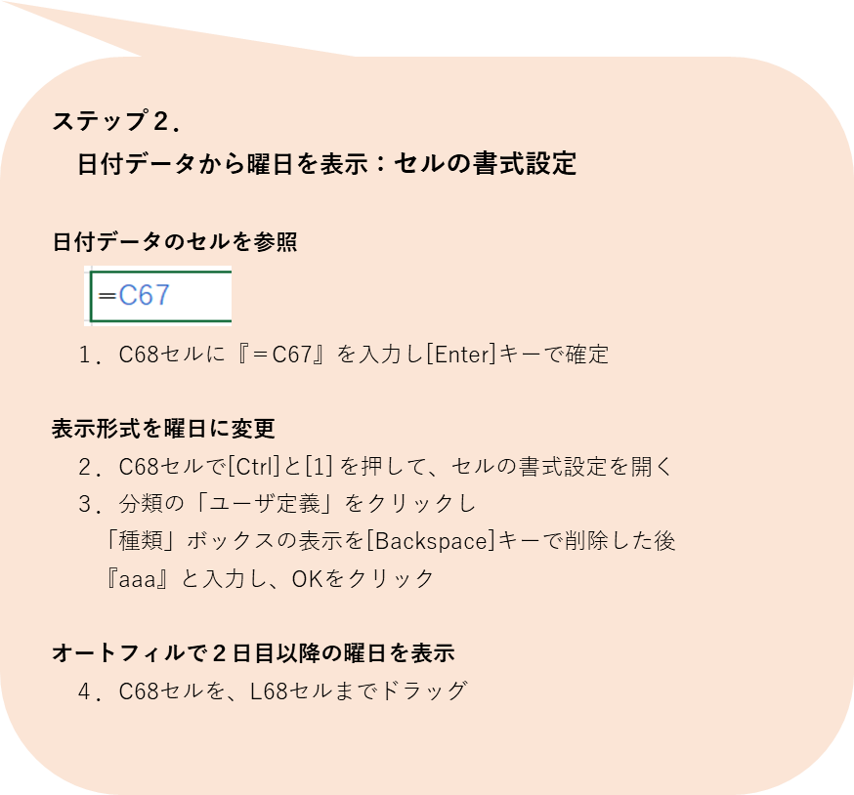
田中 春子 | 調理 | 〇 | 休 | 休 | 〇 | 休 | 〇 | 休 | 休 | 〇 | 休
佐藤 太郎 | 調理 | 休 | 〇 | 〇 | 休 | 〇 | 休 | 〇 | 〇 | 休 | 〇
高橋 秋子 | 盛付・洗浄 | 〇 | 〇 | 休 | 〇 | 休 | 〇 | 休 | 〇 | 〇 | 〇
中村 次郎 | 盛付・洗浄 | 〇 | 休 | 〇 | 〇 | 〇 | 休 | 〇 | 〇 | 〇 | 休
鈴木 桜子 | 盛付・洗浄 | 休 | 〇 | 〇 | 休 | 〇 | 〇 | 〇 | 休 | 休 | 〇

● 賞味期限まであと何日？
賞味期限チェック表
本日の日付
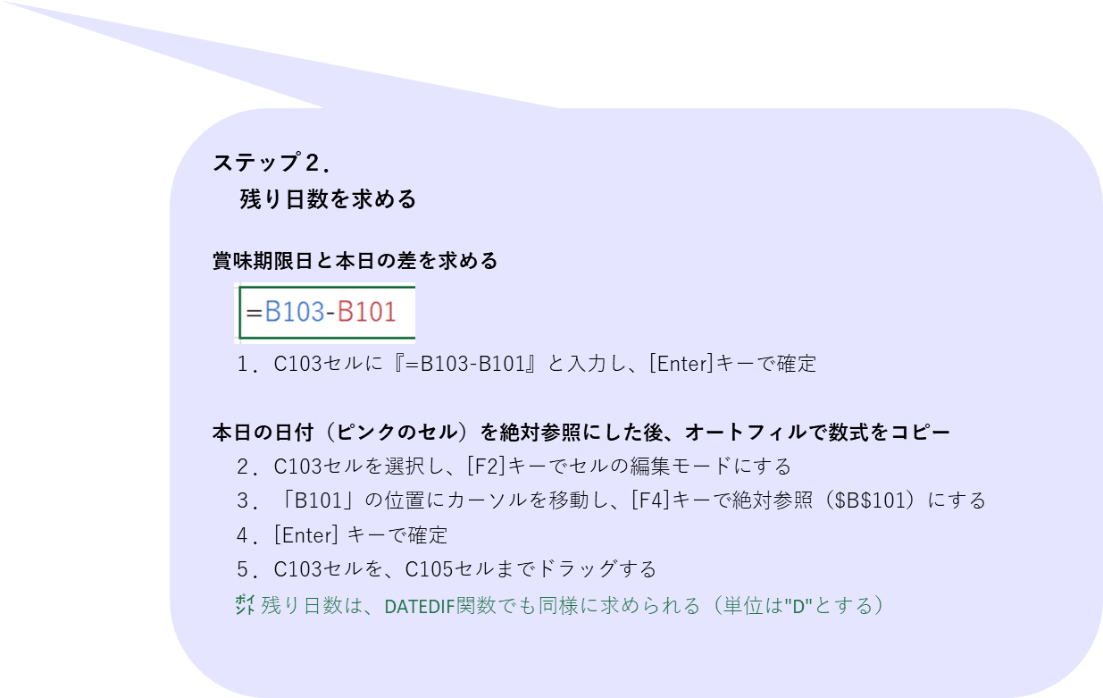
食品名 | 賞味期限 | 残り日数
黄桃缶 2号缶 | 2026-07-10
トマト缶 1号缶 | 2026-12-01
春雨 1kg | 2026-02-15
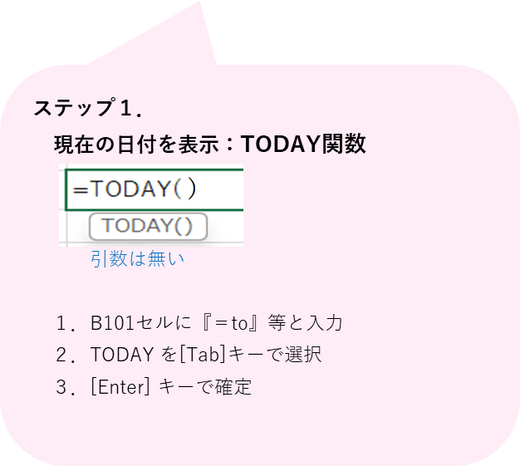

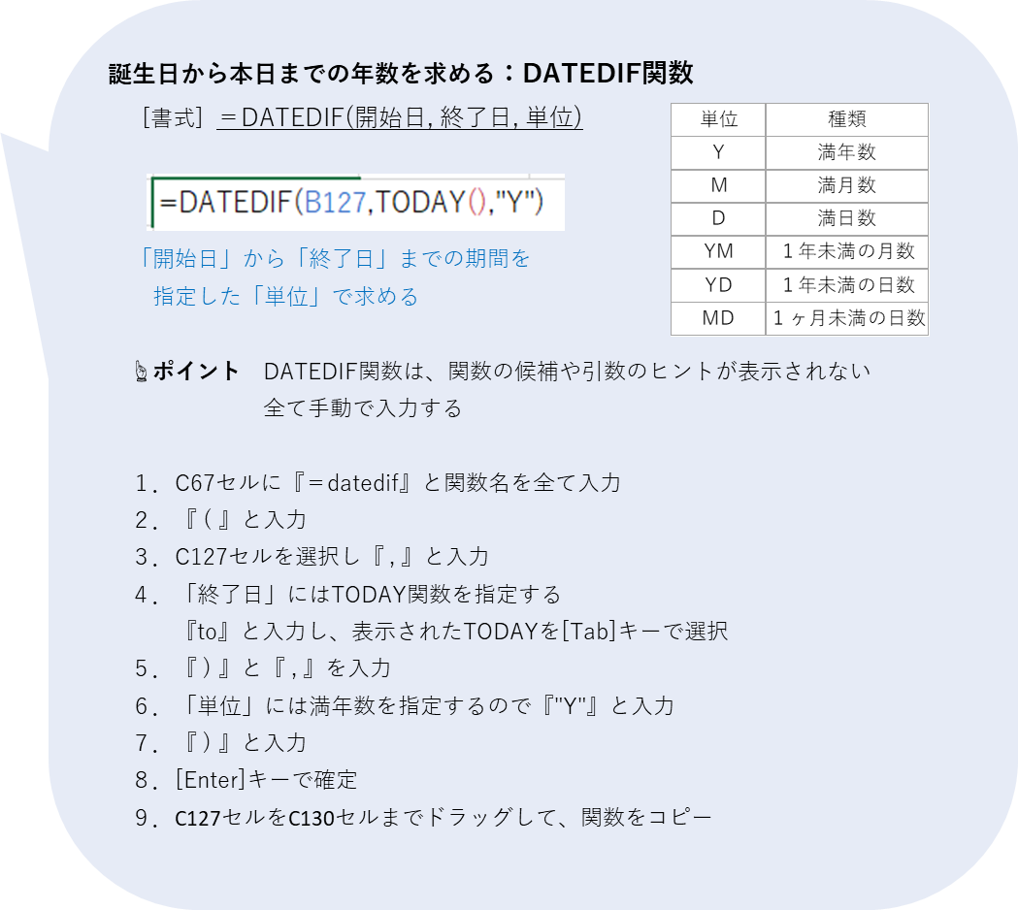
● 生年月日から満年齢を求めるには？
利用者一覧表
氏名 | 生年月日 | 満年齢
鈴木 秋子 | 1947-10-23
田中 次郎 | 1956-01-14
吉田 春子 | 1952-05-01
佐藤 三郎 | 1942-08-31

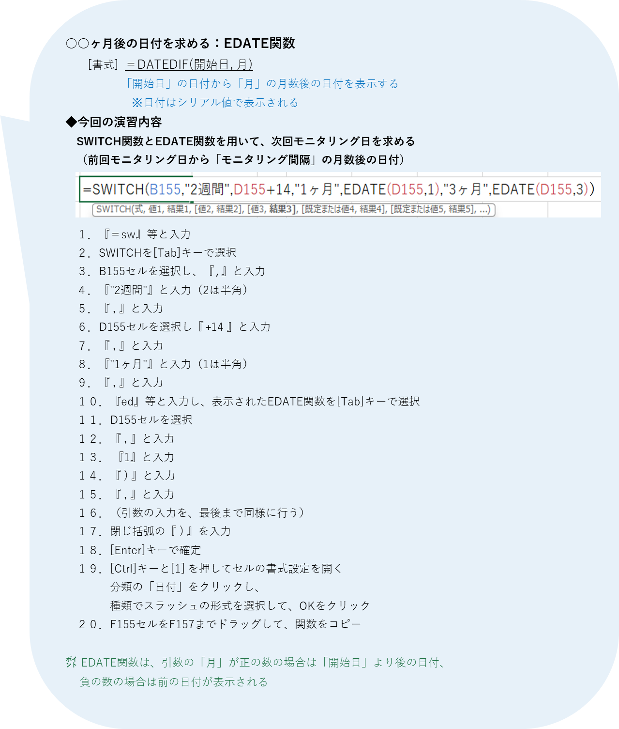

● 次回のモニタリング日は？
栄養ケア・マネジメント モニタリング予定表
氏名 | モニタリング間隔 |  | 前回モニタリング日 |  | 次回モニタリング日
鈴木 秋子 | 2週間 |  | 2024-12-10
田中 次郎 | 3ヶ月 |  | 2024-12-11
吉田 春子 | 1ヶ月 |  | 2024-12-12

● 帳票に、現在の日付と時刻を表示する
欠食者一覧表
 | 現在
氏名 | 食種
鈴木 秋子 | 常食
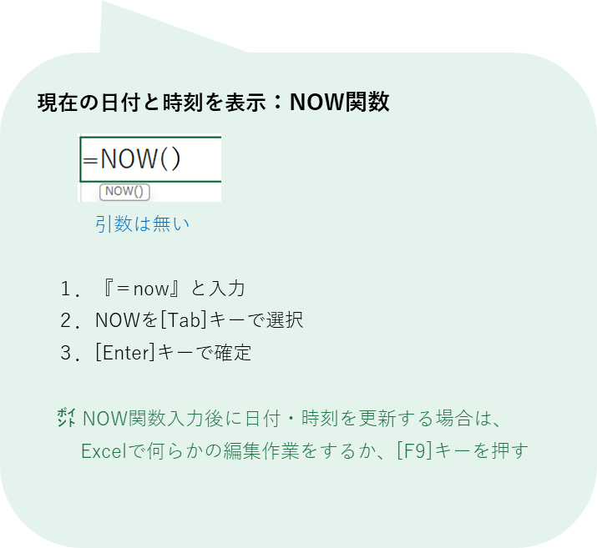
田中 次郎 | 全粥食
吉田 春子 | 糖尿食

④文字列
©SOFTOM
フリガナを表示する関数
全角文字を半角文字に変換する関数
④ 文字列を操作する関数
- PHONETIC
- ASC
半角文字を全角文字に変換する関数
- JIS

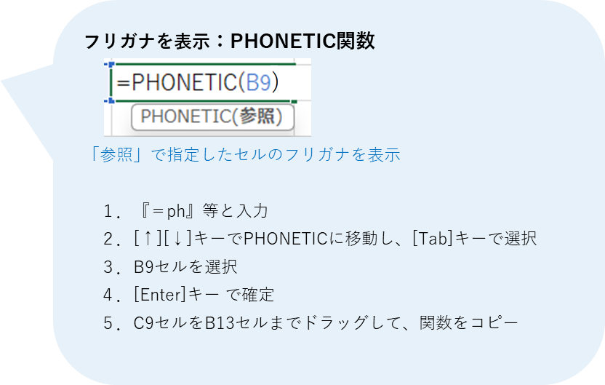
● 漢字からフリガナを取り出すには？
患者一覧表
№ | 氏名 | フリガナ
1 | 田中 花子
2 | 鈴木 太郎
3 | 高橋 春子
4 | 渡辺 次郎
5 | 佐藤 秋子

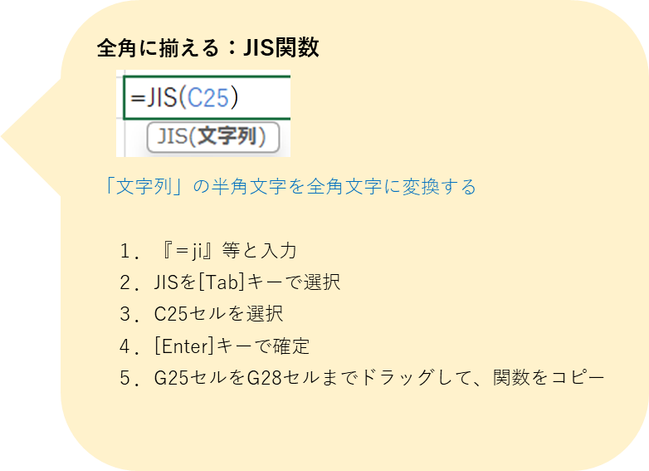
● 文字の全角・半角を揃えるには？
修正前 |  |  | 修正後
禁食一覧表 |  |  | 禁食一覧表
病棟 | 氏名 | 禁食 | 病棟 | 氏名 | 禁食
西４ | 田中 花子 | ｻﾊﾞ禁 |  | 田中 花子
西4 | 鈴木 太郎 | サバ禁 |  | 鈴木 太郎
東５ | 高橋 春子 | ｸﾞﾚｰﾌﾟﾌﾙｰﾂ禁 |  | 高橋 春子
東5 | 渡辺 次郎 | グレープフルーツ禁 |  | 渡辺 次郎
